Blad1
 |  |  | 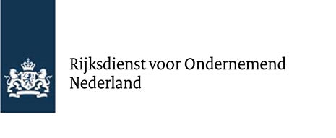
Urenregistratie
Samenwerken aan groen-economisch herstel
Loonkosten en eigen arbeid

Naam project
Aanvraagnummer

Naam medewerker | Datums | Kostenpost (eigen arbeid of loonkosten) | Voor welke projectactiviteit | Omschrijving werkzaamheden | Aantal uren voor project

 |  |  |  | Totaal aantal uren voor project | 0.00
Toelichting
* U voegt dit overzicht toe als bijlage als u een deelbetaling of vaststelling aanvraagt. Hiermee onderbouwt u de uren die aan het project zijn besteed. U voegt deze bijlage als pdf-bestand toe.
* Voor eigen arbeid is er een standaard tarief van € 35, voor vrijwilligers is dit € 22. In het digitale aanvraagformulier van een betalingsverzoek hoeft u alleen het aantal uren in te vullen.
* De uurtarieven van het personeel in dienst van de hoofd- en medeaanvrager zijn loonkosten. Deze berekent u met het brutojaarloon (exclusief vakantie-uitkering), hier telt u 43,5% voor werkgeverslasten en 15% voor indirecte kosten bij op. Als een werknemer een parttime dienstverband heeft berekent u de personeelskosten per uur naar rato.

Ondertekening
Naam leidinggevende/projectleider:
Paraaf leidinggevende/projectleider:
Datum:
Plaats:

